Figur 1
Figur 1.
Sysselsatte 4. kvartal 2024 fordelt på næring som andel av totalt antall sysselsatte i Nordland/landet (Kilde: SSB) |  |  | Sysselsatte i enkeltnæringer som andel av totalt antall sysselsatte i Nordland og landet (Kilde: SSB)

 | Nordland | Landet
Uoppgitt | 0.5 % | 0.7 %
Bergverksdrift og utvinning | 0.8 % | 2.3 %
Finansiering og forsikring | 0.8 % | 1.9 %
Informasjon og kommunikasjon | 1.3 % | 4.1 %
Elektrisitet, vann og renovasjon | 1.9 % | 1.3 %
Forretningsmessig tjenesteyting | 3.3 % | 4.5 %
Personlig tjenesteyting | 3.5 % | 4.2 %
Overnattings- og serveringsvirksomhet | 3.5 % | 3.6 %
Teknisk tjenesteyting, eiendomsdrift | 4.3 % | 6.8 %
Jordbruk, skogbruk og fiske | 5.4 % | 2.3 %
Transport og lagring | 6.5 % | 4.8 %
Off.adm., forsvar, sosialforsikring | 7.8 % | 6.3 %
Industri | 8.1 % | 7.6 %
Undervisning | 8.6 % | 8.2 %
Bygge- og anleggsvirksomhet | 8.9 % | 8.3 %
Varehandel, reparasjon av motorvogner | 10.8 % | 12.4 %
Helse- og sosialtjenester | 23.8 % | 20.8 %

Kilde: Statistisk sentralbyrå, tabell 07984: Sysselsatte per 4. kvartal, etter statistikkvariabel, næring (SN2007), år, region og alder

Copyright

Måleenhet:
Sysselsatte personer etter arbeidssted:
personer
Målemetode:
Sysselsatte personer etter arbeidssted:
Situasjon (tidspunkt)

Referansetid:
Sysselsatte personer etter arbeidssted
4. kvartal

Database:
Ekstern PRODUKSJON

Intern referansekode:
SysselsatteArb

Tabell 1
Tabell 1.
Sysselsetting 4. kvartal 2023 og 2024 etter arbeidssted Nordland, antall sysselsatte fordelt på næring, endring fra 2023 til 2024. (Kilde: SSB)

 |  |  |  |  | Prosentvis endring fra 2023 til 2024 for antall sysselsatte med arbeidssted Nordland fordelt på næring (Kilde: SSB)
 | 2024 | 2023 | Endring fra 2023 til 2024
 |  |  | Antall | Prosent
Alle næringer | 119,049 | 118,990 | 59 | 0.0 %
Bergverksdrift og utvinning | 946 | 1,026 | -80 | -7.8 %
Uoppgitt | 649 | 691 | -42 | -6.1 %
Bygge- og anleggsvirksomhet | 10,620 | 11,001 | -381 | -3.5 %
Informasjon og kommunikasjon | 1,499 | 1,531 | -32 | -2.1 %
Varehandel, reparasjon av motorvogner | 12,847 | 13,037 | -190 | -1.5 %
Teknisk tjenesteyting, eiendomsdrift | 5,138 | 5,208 | -70 | -1.3 %
Undervisning | 10,294 | 10,330 | -36 | -0.3 %
Helse- og sosialtjenester | 28,331 | 28,329 | 2 | 0.0 %
Off.adm., forsvar, sosialforsikring | 9,302 | 9,300 | 2 | 0.0 %
Jordbruk, skogbruk og fiske | 6,425 | 6,379 | 46 | 0.7 %
Personlig tjenesteyting | 4,112 | 4,082 | 30 | 0.7 %
Forretningsmessig tjenesteyting | 3,903 | 3,874 | 29 | 0.7 %
Finansiering og forsikring | 1,009 | 990 | 19 | 1.9 %
Industri | 9,687 | 9,498 | 189 | 2.0 %
Transport og lagring | 7,792 | 7,578 | 214 | 2.8 %
Elektrisitet, vann og renovasjon | 2,272 | 2,163 | 109 | 5.0 %
Overnattings- og serveringsvirksomhet | 4,223 | 3,973 | 250 | 6.3 %

Kilde: Statistisk sentralbyrå, tabell 07984: Sysselsatte per 4. kvartal, etter statistikkvariabel, næring (SN2007), år, region og alder

Figur 2
Figur 2.
Økning i sysselsetting fra 4. kvartal 2023 til 4. kvartal 2024 etter regioner i Nordland. (Kilde: Indeks Nordland, SSB)
Regionene — Indeks Nordland
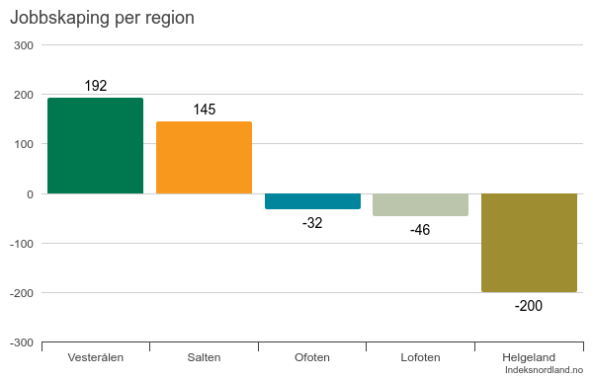

Figur 3
Figur 3.
Estimert andel virksomheter i Nordland som har mislyktes i å rekruttere arbeidskraft eller har måttet ansette noen med annen eller lavere formell kompetanse enn man søkte etter, etter næringer i Nordland. Prosent. Navs bedriftsundersøkelse 2025

 | Fikk ikke ansatt noen | Ansatt noen med lavere eller annen formell kompetanse
Finansierings- og forsikringsvirksomhet | 17% | 17%
Industri, samlet | 22% | 8%
Bergverksdrift og utvinning | 25%
Bygge- og anleggsvirksomhet | 15% | 9%
Elektrisitet, vann og renovasjon | 18% | 6%
Overnattings- og serveringsvirksomhet | 13% | 10%
Eiendomsdrift, forretningsmessig og faglig tjenesteyting | 18% | 3%
Varehandel, motorvognreparasjoner | 13% | 8%
Personlig tjenesteyting | 12% | 6%
Transport og lagring | 13% | 3%
Jordbruk, skogbruk og fiske | 3% | 7%
Informasjon og kommunikasjon | 9%

 | Fikk ikke ansatt noen | Ansatt noen med lavere eller annen formell kompetanse | I alt
Finansierings- og forsikringsvirksomhet | 17% | 17% | 33%
Industri, samlet | 22% | 8% | 30%
Bergverksdrift og utvinning | 25% |  | 25%
Bygge- og anleggsvirksomhet | 15% | 9% | 24%
Elektrisitet, vann og renovasjon | 18% | 6% | 24%
Overnattings- og serveringsvirksomhet | 13% | 10% | 23%
Eiendomsdrift, forretningsmessig og faglig tjenesteyting | 18% | 3% | 22%
Varehandel, motorvognreparasjoner | 13% | 8% | 21%
Personlig tjenesteyting | 12% | 6% | 18%
Transport og lagring | 13% | 3% | 15%
Jordbruk, skogbruk og fiske | 3% | 7% | 10%
Informasjon og kommunikasjon | 9% |  | 9%

Figur 4
Figur 4.
Prosentvis endring fra 2023 til 2024 for antall sysselsatte med arbeidssted Nordland fordelt på næring. (Kilde: SSB, sysselsetting 4. kvartal 2023 og 2024)

Bergverksdrift og utvinning | -7.8 %
Bygge- og anleggsvirksomhet | -3.5 %
Informasjon og kommunikasjon | -2.1 %
Varehandel, reparasjon av motorvogner | -1.5 %
Teknisk tjenesteyting, eiendomsdrift | -1.3 %
Jordbruk, skogbruk og fiske | 0.7 %
Personlig tjenesteyting | 0.7 %
Forretningsmessig tjenesteyting | 0.7 %
Finansiering og forsikring | 1.9 %
Industri | 2.0 %
Transport og lagring | 2.8 %
Elektrisitet, vann og renovasjon | 5.0 %
Overnattings- og serveringsvirksomhet | 6.3 %

Figur 5
Figur 5.
Personer med kortvarig og langvarig fravær fra arbeid. Bosatt i Nordland, registrert hos Nav.
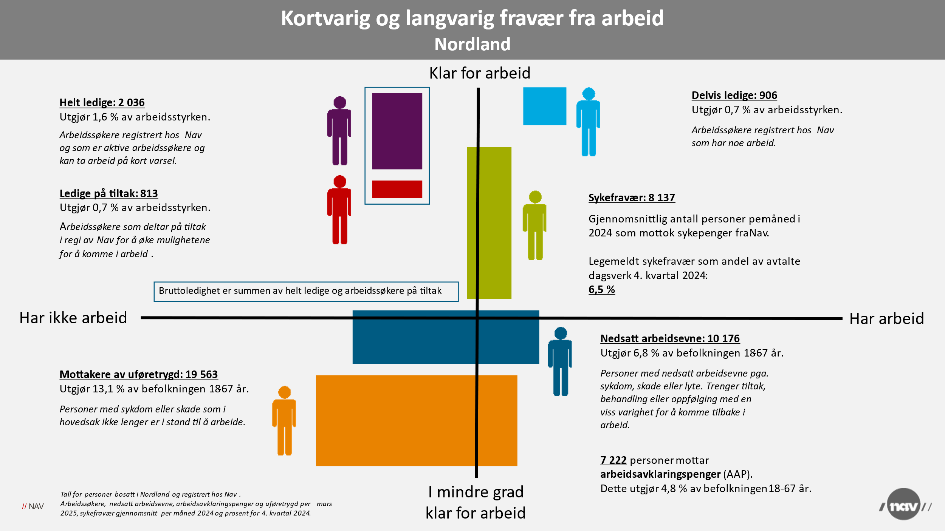

Figur 6
Figur 6.
Virksomheter som er positive til inkluderende rekruttering. Svar på Nordlands ekstraspørsmål i NAVs bedriftsundersøkelse 2025

Kan det være aktuelt for din bedrift å ansette personer med behov for ekstra oppfølging eller tilrettelegging?
 | Ja | Nei | Vet ikke
Nordland | 56% | 23% | 21%

Positive til inkluderende rekruttering

